古城icon開圖
編號 | 流水號 | 圖片類型 | 名稱 | 功能 | 開圖說明 | 參考圖 | 預計擺放位置 | 開圖企劃 | 開圖日期 | 備註 | 已回來
請先與程式或跟郁婷_3917討論命名方式 | 12 | 主介面ICON | 副本 | 點擊開啟副本介面，包含所有資源副本、挑戰副本等等 | 請詳細說明想要的感覺 用比較有現代感的書本代表營造出現代人穿越回去體驗從前在書中看過的場景。 |  | 右方功能列
 | 1 | 物品小圖 | 古城提燈 | 在新的天璣古城玩法中，玩家進入活動的時間有限制，但是可以使用這個道具購買更多的時長 | 古老的提燈，有探索洞穴意境 | 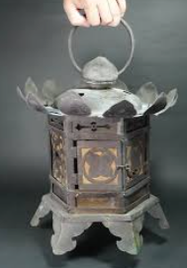  | 天璣古城主介面，這個介面是新的，詳見天璣古城介面開圖 | 維恩 | 2025-09-18

↑提燈發亮的樣子參考

↑提燈形狀參考

